Compiled
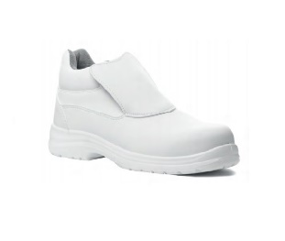
მოდელი: | ფეხის ზომა | რაოდენობა, F1 | რაოდენობა, F2 | Total
9OKEL, Coverguard | 36 | 10 | 5 | 15
9OKEL, Coverguard | 37 | 20 | 10 | 30
9OKEL, Coverguard | 38 | 25 | 10 | 35
9OKEL, Coverguard | 39 | 10 | 5 | 15
9OKEL, Coverguard | 40 | 15 | 5 | 20
9OKEL, Coverguard | 41 | 3 | 3 | 6
9OKEL, Coverguard | 42 | 2 | 2 | 4
9OKEL, Coverguard | 43 | 0 | 0 | 0
9OKEL, Coverguard | 44 | 0 | 0 | 0
 |  | 85 | 40 | 125

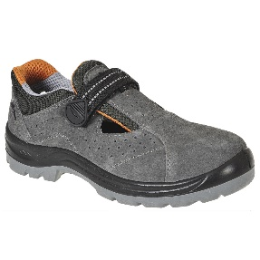
მოდელი: | ფეხის ზომა | რაოდენობა, F1
Portwest - OBRA Sandal FW42 - GREY | 36 | 3
Portwest - OBRA Sandal FW42 - GREY | 37 | 3
Portwest - OBRA Sandal FW42 - GREY | 38 | 4
Portwest - OBRA Sandal FW42 - GREY | 39 | 4
Portwest - OBRA Sandal FW42 - GREY | 40 | 3
Portwest - OBRA Sandal FW42 - GREY | 41 | 2
Portwest - OBRA Sandal FW42 - GREY | 42 | 1
Portwest - OBRA Sandal FW42 - GREY | 43 | 0
Portwest - OBRA Sandal FW42 - GREY | 44 | 0
 |  | 20

